TC-05
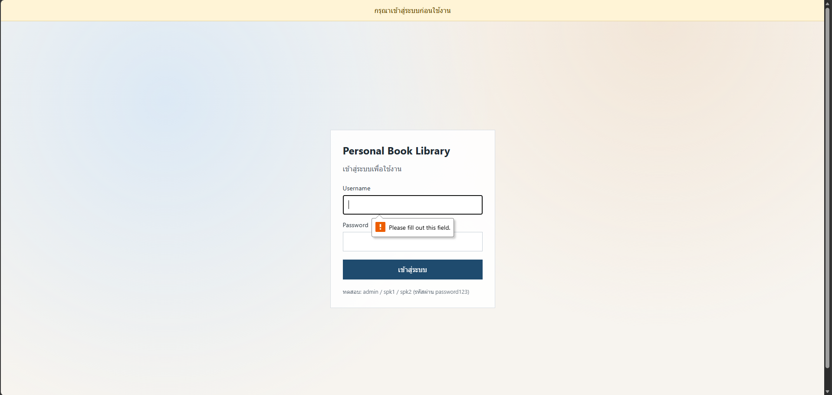
TC ID | Module | UC | Title | Type | Priority | Actor | Precondition | Test Steps | Expected Result | API / Tool | Status | Actual Result | Tester | Last Date Test | Note
TC-05 | Auth | UC-01 | Login ไม่กรอก username/password | UI | Medium | Guest | อยู่หน้า Login | 1. ปล่อยช่องว่าง 2. กดเข้าสู่ระบบ | ไม่เข้าคลัง; แสดง validation/error | UI Login | Pass | ตามคาด | RAM | 2026-07-28

ก่อน LOGIN
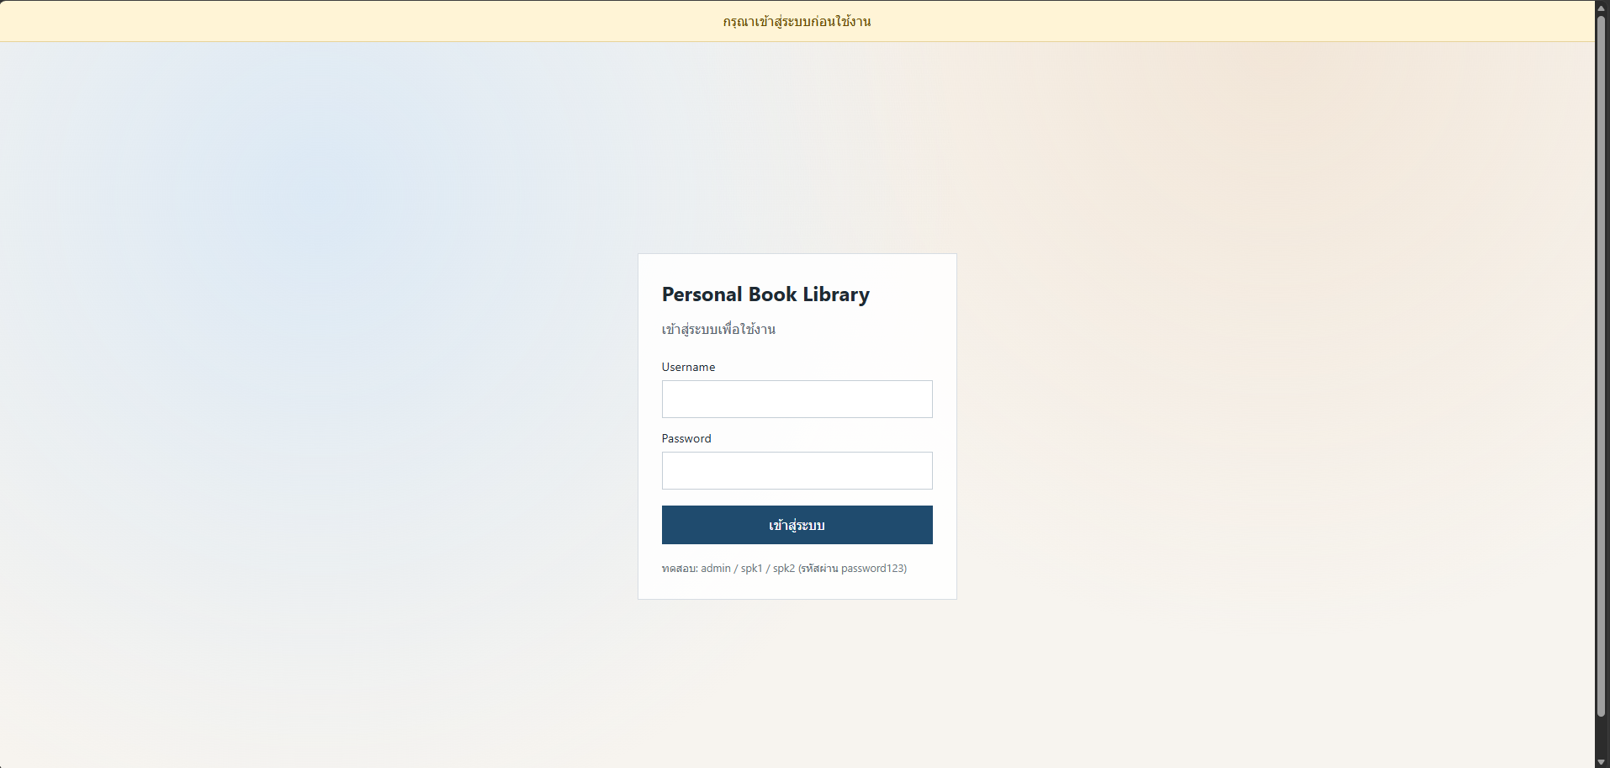

หลัง Login

